Лист 1
Прайс-лист
МИР ПРЯЖИ

В валюте: руб. (курс 1).
Цены указаны на 07.08.2020

№ | Номенклатура/ Характеристика номенклатуры | Описание | Изображение | Артикул | Цена | Ед. | Остаток | Ссылка на сайт
 | Сизаль EFCO натуральная, 50 г, цвет оранжевый | Сизаль EFCO натуральная, 50 г, цвет оранжевый | 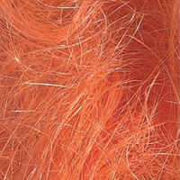 | 1006816 | 118.67 |  |  | Изображение
 | Сизаль EFCO натуральная, 50 г, цвет оранжевый |  |  |  | 118.67 | шт | 6 | Изображение
 | Сизаль EFCO натуральная, 50 г, цвет темно-красный | Сизаль EFCO натуральная, 50 г, цвет темно-красный | 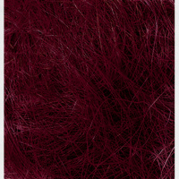 | 1006829 | 96.81 |  |  | Изображение
 | Сизаль EFCO натуральная, 50 г, цвет темно-красный |  |  |  | 96.81 | шт | 3 | Изображение

